RK3588S 平板场景功耗-安卓
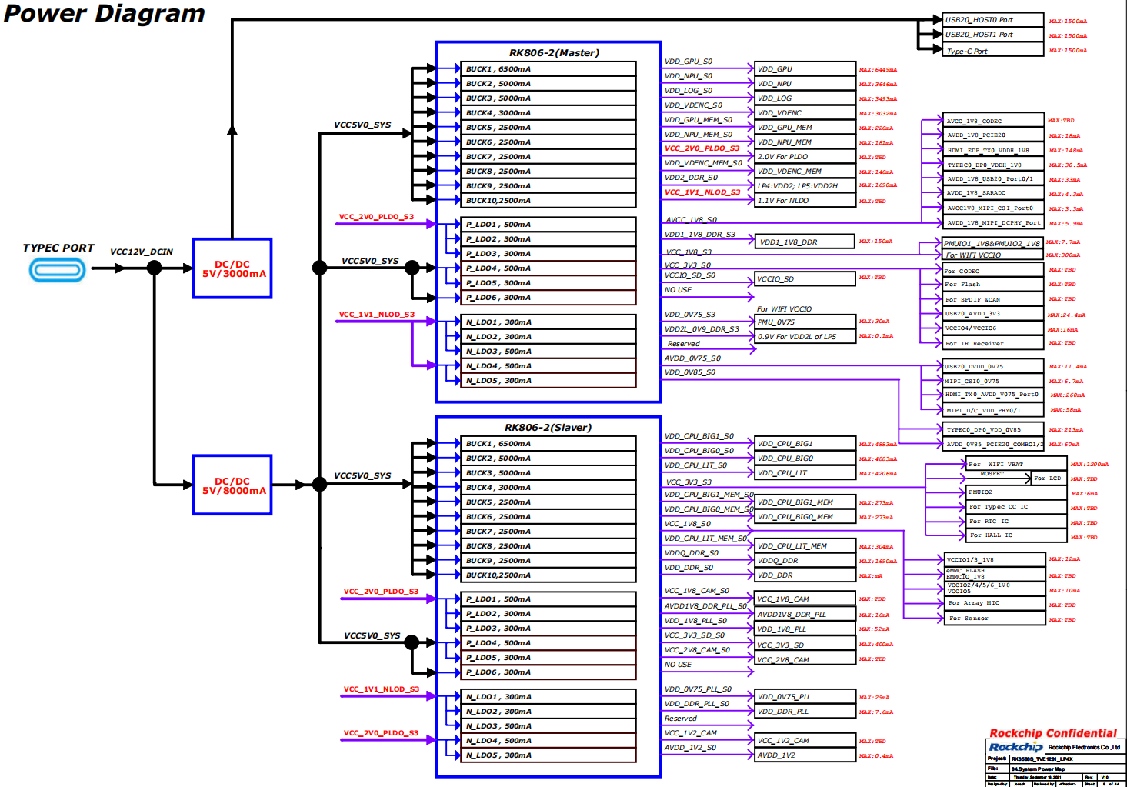
RK3588S 安卓平板 场景功耗 | 主板： | RK3588S_RK806_2_TABLET |  | RK3588S平板样机各应用场景下，整机功耗数据参考 注意: 以下数据为内部研发板上的测试数据，仅供设计参考，不代表芯片的最终能力。功耗与产品实际应用场景强相关，如需深度优化，可与技术支持人员进一步探讨。
 | 环境： | 室温23摄氏度，整机，无后盖，无散热片
 | 配置： | 8GB LPDDR4X+32GB EMMC
场景 | 测试条件 |  | 整机 功耗参考 （mW） | SOC结温 （℃） | VCC5V0_SYS(去屏) |  | VDD_CPU_BIG0_S0 |  | VDD_CPU_BIG0_MEM_S0 |  | VDD_CPU_BIG1_S0 |  | VDD_CPU_BIG1_MEM_S0 |  | VDD_CPU_LIT_S0 |  | VDD_CPU_LIT_MEM_S0 |  | VDD_DDR_S0 |  | VDDQ_DDR_S0 |  | VCC_3V3_S0 |  | VCC_1V8_S0 |  | AVDD1V8_DDR_PLL_S0 |  | VDD_1V8_PLL_S0 |  | VDD_0V75_PLL_S0 |  | VDD_DDR_PLL_S0 |  | AVDD_0V85_S0 |  | VDD_LOG_S0 |  | VDD_GPU_S0 |  | VDD_GPU_MEM_S0 |  | VDD2_DDR_S3 |  | AVCC_1V8_S0 |  | VDD1_1V8_DDR_S3 |  | VCC_3V3_S3 |  | VDD_0V75_S3 |  | AVDD_0V75_S0 |  | VDD_0V85_S0
 |  |  |  |  | 电压 (V) | 平均电流 (mA) | 电压 (V) | 平均电流 (mA) | 电压 (V) | 平均电流 (mA) | 电压 (V) | 平均电流 (mA) | 电压 (V) | 平均电流 (mA) | 电压 (V) | 平均电流 (mA) | 电压 (V) | 平均电流 (mA) | 电压 (V) | 平均电流 (mA) | 电压 (V) | 平均电流 (mA) | 电压 (V) | 平均电流 (mA) | 电压 (V) | 平均电流 (mA) | 电压 (V) | 平均电流 (mA) | 电压 (V) | 平均电流 (mA) | 电压 (V) | 平均电流 (mA) | 电压 (V) | 平均电流 (mA) | 电压 (V) | 平均电流 (mA) | 电压 (V) | 平均电流 (mA) | 电压 (V) | 平均电流 (mA) | 电压 (V) | 平均电流 (mA) | 电压 (V) | 平均电流 (mA) | 电压 (V) | 平均电流 (mA) | 电压 (V) | 平均电流 (mA) | 电压 (V) | 平均电流 (mA) | 电压 (V) | 平均电流 (mA) | 电压 (V) | 平均电流 (mA) | 电压 (V) | 平均电流 (mA)
场景1 | 静态桌面 |  | 651.46 | 30.0 | 4.992 | 130.5 | 0.749 | 3.5 | 0.751 | 0.3 | 0.747 | 2.2 | 0.75 | 0.2 | 0.757 | 26.4 | 0.762 | 1.5 | 0.67 | 136.2 | 0.599 | 22.9 | 3.313 | 3.5 | 1.817 | 2.1 | 1.792 | 10 | 1.784 | 20.2 | 0.745 | 5 | 0.846 | 5.3 | 0.847 | 0.1 | 0.673 | 123.6 | 0.673 | 70.2 | 0.673 | 1.2 | 1.097 | 64 | 1.784 | 6.6 | 1.789 | 11 | 3.276 | 4.5 | 0.746 | 3.4 | 0.744 | 35.1 | 0.845 | 8.1
场景2 | 4K视频30fps |  | 1149.20 | 32.0 | 4.99 | 230.3 | 0.748 | 40.7 | 0.748 | 1.4 | 0.747 | 22.5 | 0.749 | 0.9 | 0.759 | 108.5 | 0.763 | 3.2 | 0.667 | 243.2 | 0.598 | 72.9 | 3.313 | 4.5 | 1.817 | 10.5 | 1.792 | 8.2 | 1.784 | 19.9 | 0.745 | 5 | 0.846 | 5 | 0.846 | 0.1 | 0.673 | 161 | 0.673 | 72.9 | 0.673 | 1.3 | 1.096 | 110 | 1.784 | 6.7 | 1.788 | 13.5 | 3.276 | 4.6 | 0.746 | 3.4 | 0.744 | 36.3 | 0.845 | 8.3
场景3 | 捕鱼之海底捞3 |  | 1121.70 | 34.0 | 4.992 | 224.7 | 0.748 | 53.9 | 0.747 | 2.2 | 0.747 | 41.3 | 0.747 | 2 | 0.759 | 126.5 | 0.762 | 3.4 | 0.668 | 198.4 | 0.598 | 41.6 | 3.313 | 3.4 | 1.817 | 3.4 | 1.792 | 8.2 | 1.784 | 19.7 | 0.745 | 4.9 | 0.846 | 5 | 0.847 | 0.1 | 0.673 | 146.2 | 0.674 | 161.7 | 0.672 | 5.5 | 1.097 | 78.5 | 1.784 | 6.6 | 1.788 | 11.5 | 3.276 | 4.5 | 0.746 | 3.4 | 0.744 | 35.7 | 0.845 | 8.3
场景4 | 激流快艇2 |  | 1517.26 | 35.0 | 4.991 | 304 | 0.748 | 79.1 | 0.747 | 2.6 | 0.747 | 96.6 | 0.747 | 2.9 | 0.76 | 142.1 | 0.761 | 3.6 | 0.665 | 361.4 | 0.598 | 74.2 | 3.313 | 3.4 | 1.817 | 3.1 | 1.792 | 8.2 | 1.784 | 19.7 | 0.745 | 5 | 0.846 | 5.8 | 0.847 | 0.1 | 0.673 | 143.9 | 0.674 | 282.6 | 0.672 | 11.2 | 1.096 | 100.8 | 1.784 | 6.6 | 1.788 | 13 | 3.276 | 4.6 | 0.746 | 3.4 | 0.744 | 37.1 | 0.845 | 8.4
场景5 | 一级待机 |  | 404.77 | 30.0 | 4.994 | 81.1 | 0.748 | 3.8 | 0.75 | 0.4 | 0.747 | 1.8 | 0.75 | 0.2 | 0.748 | 21.2 | 0.751 | 1.2 | 0.671 | 69.2 | 0.599 | 6.7 | 3.314 | 3.5 | 1.818 | 2.1 | 1.793 | 10 | 1.784 | 20.2 | 0.745 | 5 | 0.846 | 5.3 | 0.847 | 0.1 | 0.673 | 80.6 | 0.673 | 69.5 | 0.673 | 1.2 | 1.098 | 5.2 | 1.784 | 2.9 | 1.789 | 1.6 | 3.275 | 4.5 | 0.746 | 3.3 | 0.746 | 13.2 | 0.845 | 8.1
场景6 | 二级待机 |  | 17.48 | 23.0 | 4.994 | 3.5 | 0 | 0 | 0 | 0 | 0 | 0 | 0 | 0 | 0 | 0 | 0 | 0 | 0 | 0 | 0 | 0 | 0 | 0 | 0 | 0 | 0 | 0 | 0 | 0 | 0 | 0 | 0 | 0 | 0 | 0 | 0 | 0.1 | 0 | 0 | 0 | 0 | 1.098 | 3.5 | 0 | 0 | 1.789 | 0.9 | 0 | 0 | 0.746 | 0.7 | 0 | 0 | 0 | 0

RK3588 NVR 极限场景功耗-Linux
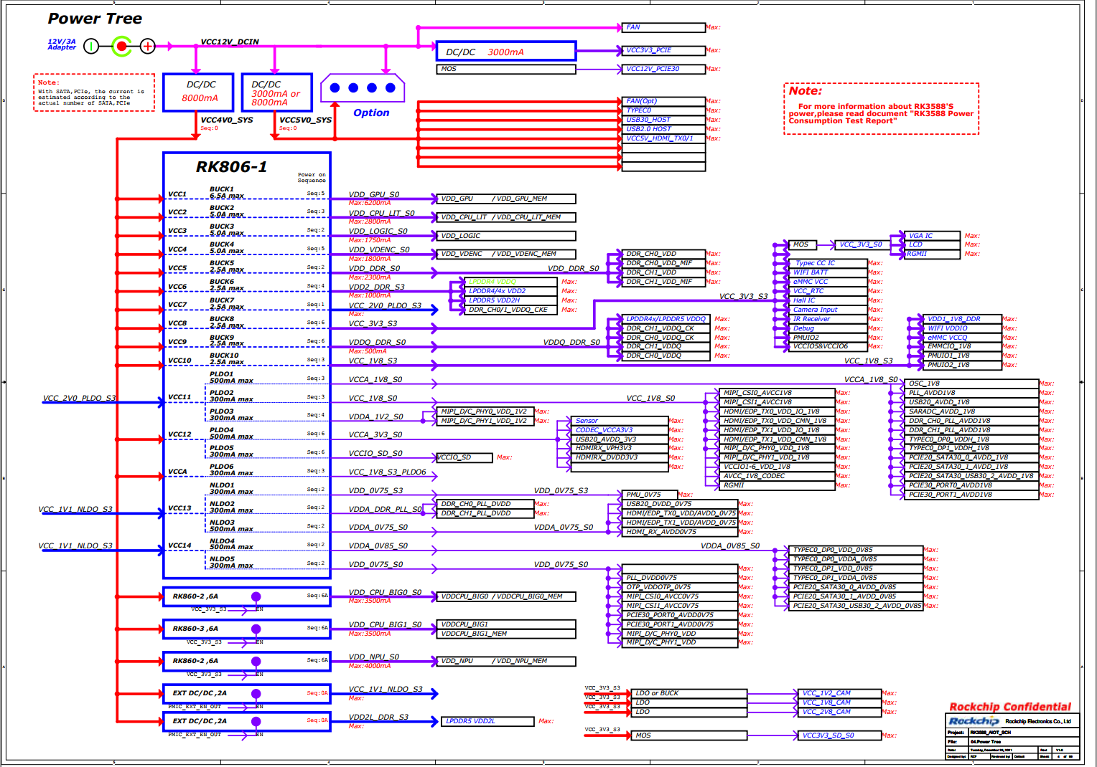
NVR极限场景功耗
环境:室温23℃； 散热情况：裸板，无散热片，NVR极限场景下芯片结温105℃； 测试方法：开发板工作稳定后，运行15分钟记录； 运行场景：3*4KP30+1*1080P60显示； 解码36*4=144路D1； AI：3路周界，每路12帧； emulate_load：25个线程； CPU总负载95%以上； 注意: 以下数据为内部研发板上的测试数据，仅供设计参考，不代表芯片的最终能力。功耗与产品实际应用场景强相关，如需深度优化，可与技术支持人员进一步探讨； 测试数据中有些电源因与外设合并供电，不好拆分，仅做估算。
Power Level
1 | 2 | 3 | 4 | 5 | 6 | Voltage（V） | Avg current(mA) | Avg power consumption(mW) | 估算SOC功耗 | 备注
VCC12V_DCIN |  |  |  |  |  | 11.990V | 1592.60mA | 19095.274mW
 | VCC4V0_SYS |  |  |  |  | 3.993V | 3587.16mA | 14323.530mW
 |  | VDD_GPU_S0 |  |  |  | 0.899V | 1374.20mA | 1235.406mW | 1235.406mW
 |  | VDD_NPU_S0 |  |  |  | 0.945V | 571.90mA | 540.445mW | 540.445mW
 |  | VDD_LOG_S0 |  |  |  | 0.744V | 1338.70mA | 995.993mW | 995.993mW
 |  | VDD_VDENC_S0 |  |  |  | 0.743V | 401.00mA | 297.943mW | 297.943mW
 |  | VCC_2V0_PLDO_S3
 |  |  | VCCA_1V8_S0 |  |  | 1.779V | 144.20mA | 256.532mW | 256.532mW
 |  |  | VCC_1V8_S0 |  |  | 1.781V | 192.00mA | 341.952mW | 341.952mW
 |  |  | VDDA_1V2_S0 |  |  | 1.119V | 1.40mA | 1.567mW | 1.567mW
 |  | VDD2_DDR_S3 |  |  |  | 1.080V | 658.00mA | 710.640mW |  | LPDDR4x颗粒
 |  | VCC_1V1_NLDO_S3
 |  |  | VDD_0V75_S3 |  |  | 0.747V | 10.60mA | 7.918mW | 7.918mW
 |  |  | VDDA_0V75_S0 |  |  | 0.741V | 126.40mA | 93.662mW | 93.662mW
 |  |  | VDDA_0V85_S0 |  |  | 0.831V | 327.20mA | 271.903mW | 271.903mW
 |  |  | VDD_0V75_S0 |  |  | 0.742V | 126.10mA | 93.566mW | 93.566mW
 |  |  | VDDA_DDR_PLL_S0 |  |  | 0.843V | 12.40mA | 10.453mW | 10.453mW
 |  | VDD_CPU_BIG1_S0 |  |  |  | 0.948V | 1259.80mA | 1194.290mW | 1194.290mW
 |  | VDD_CPU_BIG0_S0 |  |  |  | 0.945V | 1237.30mA | 1169.249mW | 1169.249mW
 |  | VDD_CPU_LIT_S0 |  |  |  | 0.948V | 1825.50mA | 1730.574mW | 1730.574mW
 |  | VCCA_3V3_S0 |  |  |  | 3.327V | 119.50mA | 397.577mW | 39.758mW | 按10%估算
 |  | VCC_1V8_S3 |  |  |  | 1.825V | 49.60mA | 90.520mW | 45.260mW | 按50%估算
 |  | VDDQ_DDR_S0 |  |  |  | 0.592V | 232.60mA | 137.699mW | 68.850mW | 按50%估算
 |  | VDD_DDR_S0 |  |  |  | 0.798V | 1935.70mA | 1544.689mW | 1544.689mW
 |  | VCC_3V3_S3 |  |  |  | 3.298V | 6.20mA | 20.448mW | 20.448mW | 包CC芯片
 |  | VCCIO_SD_S0 |  |  |  | 3.284V | 0.10mA | 0.328mW | 0.328mW
 |  | VCCA1V8_PLDO6_S3 |  |  |  | 1.791V | 0.30mA | 0.537mW | 0.537mW
 |  |  |  |  |  |  |  | SOC极限功耗： | 9961.323mW

芯片热特性
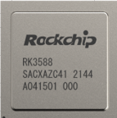
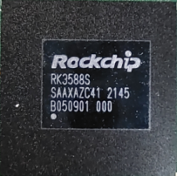
散热设计建议：
1、RK3588为FCBGA 23*23封装，且自带散热片，热阻更低，散热更好。
2、RK3588S为FCCSP 17*17封装，且Die直接裸露，外置散热片可靠接触的情况下热阻最优。
3、散热设计一般按平均功耗考虑，不考虑极短时间（ms级）内的峰值功率
4、RK3588/RK3588S芯片极限Thermal Design Power(TDP)热功率按15W考虑（需构造特殊场景，不考虑实际调用时的带宽冲突）；建议结构空间及成本合适的情况下，可按15W TDP进行足量的散热设计。
5、有限制的产品，客户可按实际应用环境及场景考虑散热设计，如带后端AI处理的NVR产品按>=12W考虑，高端平板产品按>=10W考虑,具体看客户取舍。
6、标准的SDK软件带热管理策略，温度较高时会做降频降压处理，以保证芯片结温不超过承受极限。所以如果散热较差，会影响产品性能。

